別紙
別紙 XRAINメッシュ番号選択表

 | 各地方マップの１次メッシュ番号を参考にして、配信を希望するメッシュ番号のチェック欄に「✓」を記入してください。

■北海道地方（全96メッシュ）

メッシュ番号／チェック欄
- |  | - | - | - | - | - | - | - | - |  | - | 7141 |  | 7142 |  | 7143 |  | - | - | - | - | - | - | - | -
- |  | - | - | - | - | - | 7039 |  | 7040 |  |  | 7041 |  | 7042 |  | 7043 |  | 7044 |  | 7045 |  | - | - | - | -
- |  | - | - | - | - | - | 6939 |  | 6940 |  |  | 6941 |  | 6942 |  | 6943 |  | 6944 |  | 6945 |  | - | - | - | -
- |  | - | - | - | 6838 |  | 6839 |  | 6840 |  |  | 6841 |  | 6842 |  | 6843 |  | 6844 |  | 6845 |  | 6846 |  | - | -
- |  | - | - | - | 6738 |  | 6739 |  | 6740 |  |  | 6741 |  | 6742 |  | 6743 |  | 6744 |  | 6745 |  | 6746 |  | - | -
- |  | - | 6637 |  | 6638 |  | 6639 |  | 6640 |  |  | 6641 |  | 6642 |  | 6643 |  | 6644 |  | 6645 |  | 6646 |  | 6647
- |  | - | 6537 |  | 6538 |  | 6539 |  | 6540 |  |  | 6541 |  | 6542 |  | 6543 |  | 6544 |  | 6545 |  | 6546 |  | 6547
6436 |  |  | 6437 |  | 6438 |  | 6439 |  | 6440 |  |  | 6441 |  | 6442 |  | 6443 |  | 6444 |  | 6445 |  | 6446 |  | 6447
6336 |  |  | 6337 |  | 6338 |  | 6339 |  | 6340 |  |  | 6341 |  | 6342 |  | 6343 |  | 6344 |  | 6345 |  | 6346 |  | 6347
6236 |  |  | 6237 |  | 6238 |  | 6239 |  | 6240 |  |  | 6241 |  | 6242 |  | 6243 |  | 6244 |  | 6245 |  | 6246 |  | 6247
6136 |  |  | 6137 |  | 6138 |  | 6139 | - | 6140 |  | - | 6141 | - | 6142 | - | 6143 | - | 6144 | - | 6145 | - | 6146 | - | - | -
メッシュ数 小計① |  |  |  |  | 0

 | ※グレー表示のメッシュ番号は、観測範囲外または他地方との重複部分の為、選択不可です。
 | ※橙色の表示のメッシュ番号は、国からの伝送データで観測範囲が変わる可能性があるので、
 | 選択する場合は事務局にお問い合わせください。

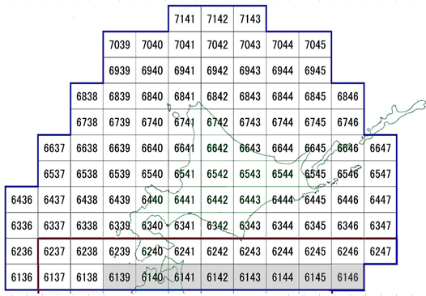

 |  |  |  |  |  |  |  |  | 北海道地方マップ

■東北地方（全63メッシュ）

メッシュ番号／チェック欄
- |  | - | - | - | 6237 | - | 6238 | - | 6239 |  | - | 6240 | - | 6241 | - | 6242 | - | 6243 | - | 6244 | - | 6245 | - | 6246 | -
- |  | - | - | - | 6137 | - | 6138 | - | 6139 |  |  | 6140 |  | 6141 |  | 6142 |  | 6143 |  | 6144 |  | 6145 |  | 6146
- |  | - | - | - | 6037 |  | 6038 |  | 6039 |  |  | 6040 |  | 6041 |  | 6042 |  | 6043 |  | 6044 |  | 6045 |  | - | -
5935 |  |  | 5936 |  | 5937 |  | 5938 |  | 5939 |  |  | 5940 |  | 5941 |  | 5942 |  | 5943 |  | 5944 |  | - | - | - | -
5835 |  |  | 5836 |  | 5837 |  | 5838 |  | 5839 |  |  | 5840 |  | 5841 |  | 5842 |  | 5843 |  | 5844 |  | - | - | - | -
5735 |  |  | 5736 |  | 5737 |  | 5738 |  | 5739 |  |  | 5740 |  | 5741 |  | 5742 |  | 5743 |  | 5744 |  | - | - | - | -
5635 |  |  | 5636 |  | 5637 |  | 5638 |  | 5639 |  |  | 5640 |  | 5641 |  | 5642 |  | 5643 |  | 5644 |  | - | - | - | -
5535 |  |  | 5536 |  | 5537 |  | 5538 |  | 5539 |  | - | 5540 | - | 5541 | - | 5542 | - | 5543 | - | - | - | - | - | - | -
5435 |  |  | 5436 |  | 5437 | - | 5438 | - | 5439 |  | - | 5440 | - | 5441 | - | 5442 | - | 5443 | - | - | - | - | - | - | -
メッシュ数 小計② |  |  |  |  | 0

 | ※グレー表示のメッシュ番号は、観測範囲外または他地方との重複部分の為、選択不可です。
 | ※橙色の表示のメッシュ番号は、国からの伝送データで観測範囲が変わる可能性があるので、
 | 選択する場合は事務局にお問い合わせください。

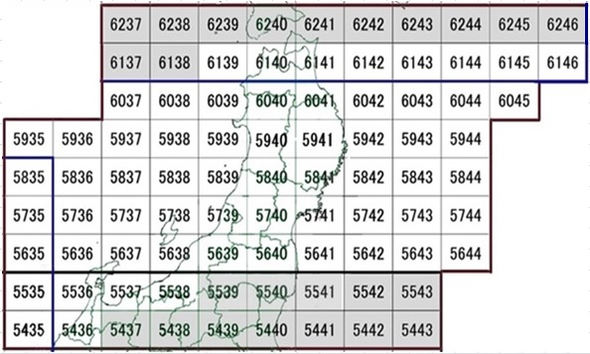

 |  |  |  |  |  |  |  |  | 東北地方マップ

■関東地方（全64メッシュ）

メッシュ番号／チェック欄
5534 |  | - | 5535 | - | 5536 | - | 5537 | - | 5538 |  | - | 5539 |  | 5540 |  | 5541 |  | 5542 |  | 5543
5434 |  | - | 5435 | - | 5436 | - | 5437 |  | 5438 |  |  | 5439 |  | 5440 |  | 5441 |  | 5442 |  | 5443
5334 |  | - | 5335 |  | 5336 |  | 5337 |  | 5338 |  |  | 5339 |  | 5340 |  | 5341 |  | 5342 |  | 5343
5234 |  | - | 5235 |  | 5236 |  | 5237 |  | 5238 |  |  | 5239 |  | 5240 |  | 5241 |  | 5242 |  | 5243
5134 |  | - | 5135 |  | 5136 |  | 5137 |  | 5138 |  |  | 5139 |  | 5140 |  | 5141 |  | 5142 |  | - | -
5034 |  | - | 5035 |  | 5036 |  | 5037 |  | 5038 |  |  | 5039 |  | 5040 |  | 5041 |  | 5042 |  | - | -
4934 |  | - | 4935 |  | 4936 |  | 4937 |  | 4938 |  |  | 4939 |  | 4940 |  | 4941 |  | - | - | - | -
4834 |  | - | 4835 |  | 4836 |  | 4837 |  | 4838 |  |  | 4839 |  | 4840 |  | - | - | - | - | - | -
4734 |  | - | 4735 |  | 4736 |  | 4737 |  | - |  | - | - | - | - | - | - | - | - | - | - | -
4634 |  | - | 4635 |  | 4636 |  | - | - | - |  | - | - | - | - | - | - | - | - | - | - | -
メッシュ数 小計③ |  |  |  |  | 0

 | ※グレー表示のメッシュ番号は、観測範囲外または他地方との重複部分の為、選択不可です。
 | ※橙色の表示のメッシュ番号は、国からの伝送データで観測範囲が変わる可能性があるので、
 | 選択する場合は事務局にお問い合わせください。

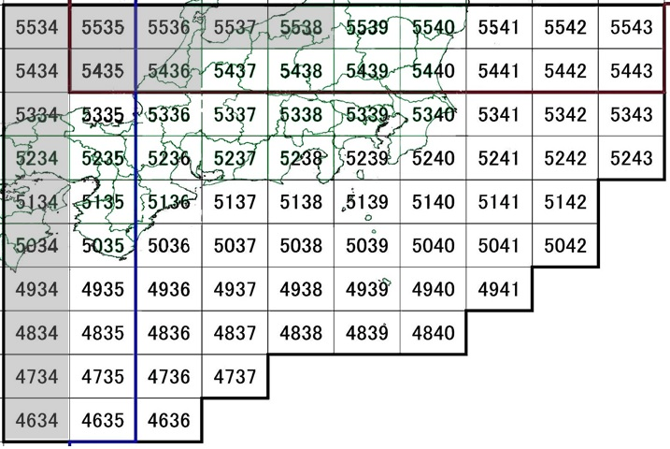

 |  |  |  |  |  |  |  |  | 関東地方マップ

■中国地方（全53メッシュ）

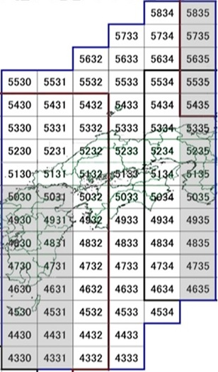
メッシュ番号／チェック欄
- |  | - | - | - | - | - | - | - | 5834 |  |  | 5835 | -
- |  | - | - | - | - | - | 5733 |  | 5734 |  |  | 5735 | -
- |  | - | - | - | 5632 |  | 5633 |  | 5634 |  |  | 5635 | -
5530 |  |  | 5531 |  | 5532 |  | 5533 |  | 5534 |  |  | 5535 | -
5430 |  |  | 5431 |  | 5432 |  | 5433 |  | 5434 |  |  | 5435 | -
5330 |  |  | 5331 |  | 5332 |  | 5333 |  | 5334 |  |  | 5335 | -
5230 |  |  | 5231 |  | 5232 |  | 5233 |  | 5234 |  |  | 5235 | -
5130 |  |  | 5131 |  | 5132 |  | 5133 |  | 5134 |  |  | 5135 | -
5030 |  | - | 5031 | - | 5032 |  | 5033 |  | 5034 |  |  | 5035 | -
4930 |  | - | 4931 | - | 4932 |  | 4933 |  | 4934 |  |  | 4935 | -
4830 |  | - | 4831 | - | 4832 |  | 4833 |  | 4834 |  |  | 4835 | -
4730 |  | - | 4731 | - | 4732 |  | 4733 |  | 4734 |  |  | 4735 | -
4630 |  | - | 4631 | - | 4632 |  | 4633 |  | 4634 |  |  | 4635 | -
4530 |  | - | 4531 | - | 4532 |  | 4533 |  | 4534 |  |  | - | -
4430 |  | - | 4431 | - | 4432 |  | 4433 |  | - |  | - | - | -
4330 |  | - | 4331 | - | 4332 |  | 4333 |  | - |  | - | - | -
メッシュ数 小計④ |  |  |  |  | 0

 | ※グレー表示のメッシュ番号は、観測範囲外または他地方
 | との重複部分の為、選択不可です。
 | ※橙色の表示のメッシュ番号は、国からの伝送データで観
 | 測範囲が変わる可能性があるので、選択する場合は事務
 | 局にお問い合わせください。

 |  |  |  |  |  |  |  |  |  |  |  |  |  |  |  | 中国地方マップ

■九州地方（全67メッシュ）

メッシュ番号／チェック欄
- |  | - | - | - | - | - | - | - | 5429 |  |  | 5430 | - | 5431 | - | 5432 | -
- |  | - | - | - | 5327 |  | 5328 |  | 5329 |  |  | 5330 | - | 5331 | - | 5332 | -
- |  | - | 5226 |  | 5227 |  | 5228 |  | 5229 |  |  | 5230 | - | 5231 | - | 5232 | -
5125 |  |  | 5126 |  | 5127 |  | 5128 |  | 5129 |  |  | 5130 | - | 5131 | - | 5132 | -
5025 |  |  | 5026 |  | 5027 |  | 5028 |  | 5029 |  |  | 5030 |  | 5031 |  | 5032 | -
4925 |  |  | 4926 |  | 4927 |  | 4928 |  | 4929 |  |  | 4930 |  | 4931 |  | 4932 | -
4825 |  |  | 4826 |  | 4827 |  | 4828 |  | 4829 |  |  | 4830 |  | 4831 |  | 4832 | -
4725 |  |  | 4726 |  | 4727 |  | 4728 |  | 4729 |  |  | 4730 |  | 4731 |  | 4732 | -
4625 |  |  | 4626 |  | 4627 |  | 4628 |  | 4629 |  |  | 4630 |  | 4631 |  | 4632 | -
- |  | - | 4526 |  | 4527 |  | 4528 |  | 4529 |  |  | 4530 |  | 4531 |  | 4532 | -
- |  | - | - | - | 4427 |  | 4428 |  | 4429 |  |  | 4430 |  | 4431 |  | 4432 | -
- |  | - | - | - | - | - | 4328 |  | 4329 |  |  | 4330 |  | 4331 |  | 4332 | -
- |  | - | - | - | - | - | 4228 |  | 4229 |  |  | 4230 |  | 4231 |  | - | -
メッシュ数 小計⑤ |  |  |  |  | 0

 | ※グレー表示のメッシュ番号は、観測範囲外または他地方との重複部分の為、選択不可です。

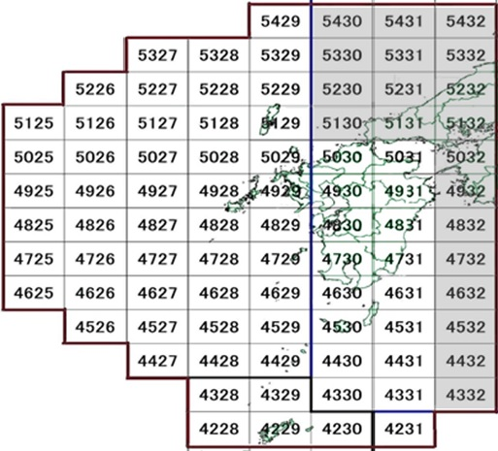

 |  |  |  |  |  |  |  |  |  | 九州地方マップ

■沖縄地方（全49メッシュ）

メッシュ番号／チェック欄
- |  | - | 4325 |  | 4326 |  | 4327 |  | 4328 |  | - | 4329 | - | - | -
- |  | - | 4225 |  | 4226 |  | 4227 |  | 4228 |  | - | 4229 | - | 4230 | -
4124 |  |  | 4125 |  | 4126 |  | 4127 |  | 4128 |  |  | 4129 |  | 4130
4024 |  |  | 4025 |  | 4026 |  | 4027 |  | 4028 |  |  | 4029 |  | 4030
3924 |  |  | 3925 |  | 3926 |  | 3927 |  | 3928 |  |  | 3929 |  | 3090
3824 |  |  | 3825 |  | 3826 |  | 3827 |  | 3828 |  |  | 3829 |  | 3830
- |  | - | 3725 |  | 3726 |  | 3727 |  | 3728 |  |  | 3729 |  | 3730
- |  | - | 3625 |  | 3626 |  | 3627 |  | 3628 |  |  | 3629 |  | 3630
- |  | - | - | - | 3526 |  | 3527 |  | 3528 |  |  | - | - | - | -
メッシュ数 小計⑥ |  |  |  |  | 0

 | ※グレー表示のメッシュ番号は、観測範囲外または他地方との重複部分の為、選択不可です。
 | ※橙色の表示のメッシュ番号は、国からの伝送データで観測範囲が変わる可能性があるので、
 | 選択する場合は事務局にお問い合わせください。

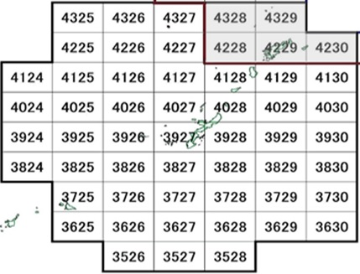

 |  |  |  |  |  |  |  |  |  | 沖縄地方マップ

